界面&功能
界面相关 |  |  |  |  |  | 功能规则

 | 功能入口
 | 主界面点击【每日目标】打开。

2
 | 每日目标界面
3
1
4

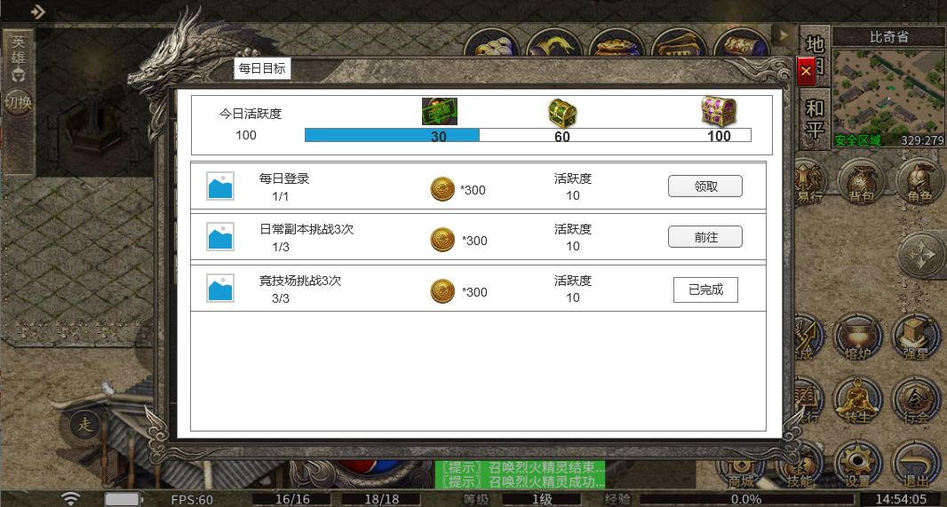
 |  | 1 | 标题界面. |  |  | 1 | 标题界面.
 |  |  | ▶ | 包含通用框体及界面标题文字。 |  |  | ▶ | 包含通用框体及界面标题文字。
 |  | 2 | 关闭按钮 |  |  | 2 | 关闭按钮
 |  |  | ▶ | 点击关闭界面 |  |  | ▶ | 点击关闭界面
 |  | 3 | 今日活跃度信息 |  |  | 3 | 今日活跃度信息
 |  |  | ▶ | 显示玩家今日的活跃度值 |  |  | ▶ | 显示玩家今日的活跃度值,每日需要重置任务，重置进度。
 |  | 4 | 活跃度栏. |  |  | 4 | 活跃度栏.
 |  |  | ▶ | 包含活跃度进度条，3个礼包样式的ICON。 |  |  | ▶ | 包含活跃度进度条，3个礼包样式的ICON。
 |  |  | ▶ | 能展示出可领取、已领取、不可领取三种状态。 |  |  | ▶ | 能展示出可领取、已领取、不可领取三种状态。
 |  |  |  | 可领取：宝箱呈现亮色 |  |  |  | 可领取：宝箱呈现亮色
 |  |  |  | 不可领取：宝箱加个灰色蒙版之类的效果 |  |  |  | 不可领取：宝箱加个灰色蒙版之类的效果
 |  |  |  | 已领取：增加已领取的标签 |  |  |  | 已领取：增加已领取的标签
 |  |  | ▶ | 点击宝箱会弹出小弹窗界面 |  |  | ▶ | 点击宝箱会弹出小弹窗界面
 |  | 5 | 任务列表信息 |  |  |  |  | 如果是可领取状态，点击宝箱优先处理领取奖励，然后再次点击弹出小弹窗
 |  |  | ▶ | 任务列表具体信息
 |  |  |  | 任务通用图标 |  | 5 | 任务列表信息
 |  |  |  | 任务具体描述，最多2行，每行看情况，10个字左右即可 |  |  | ▶ | 任务列表具体信息
5
 |  |  |  | 任务进度显示：当前进度/任务需要的进度 |  |  |  | 任务通用图标
 |  |  |  | 任务奖励展示 |  |  |  | 任务具体描述，最多2行，每行看情况，10个字左右即可，具体任务可配置在任务表中。
 |  |  |  | 任务活跃度奖励展示 |  |  |  | 任务进度显示：当前进度/任务需要的进度
 |  |  |  | 任务状态：分为3种 |  |  |  | 任务奖励展示
 |  |  |  |  | 已完成可以领取奖励状态，显示亮色领取按钮 |  |  | 任务活跃度奖励展示
 |  |  |  |  | 未完成状态，显示前往按钮 |  |  | 任务状态：分为3种
 |  |  |  |  | 已经领取奖励，显示已完成标签 |  |  |  | 已完成可以领取奖励状态，显示亮色领取按钮
 |  |  | ▶ | 任务列表可以上下滑动 |  |  |  |  | 未完成状态，显示前往按钮，点击前往跳转到任务相关界面
 |  |  |  |  |  |  |  |  | 已经领取奖励，显示已完成标签
 |  |  |  |  |  |  | ▶ | 任务列表可以上下滑动
 |  |  |  |  |  | 6 | 红点提示规则
 |  |  |  |  |  |  | 每日任务完成有奖励可领取时，主界面按钮上显示红点
 |  |  |  |  |  |  | 活跃度达标有奖励可领取时，主界面按钮上显示红点

 | 宝箱弹窗小界面

参考图
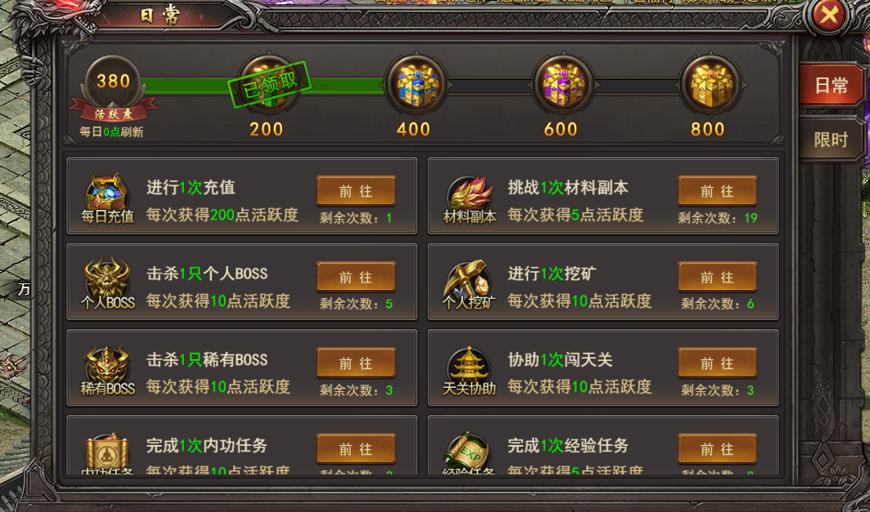
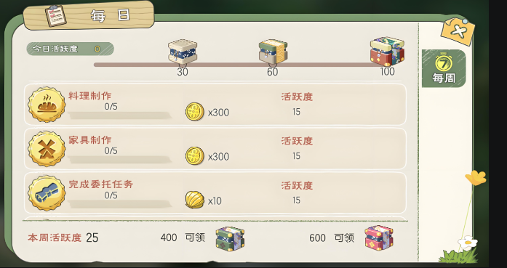
参考图

